Задания
 | Зоомагазин "Шерсть, брюхо и копыта"
 | Идентификатор товара | Кличка | Животное | Отдел | Цена | Возраст (мес.) | Описание
 | 7 | Рой | Пес | Домашние любимцы | 15000 | 3 | Красивый и пушистый
 | 16 | Ковакс | Кот | Домашние любимцы | 19000 | 5 | Добрый и заботливый
 | 87 | Пили | Золотая рыбка | Живая рыба | 400 | 1 | Большая
 | 15 | Жужа | Черепаха | Земноводные | 5000 | 650 | Старая, но хорошая
 | 85 | Шаша | Морская свинка | Грызуны | 34000 | 12 | Веселая
 | 14 | Мушка | Крыса | Грызуны | 700 | 8 | Прожорливая
 | 19 | Флипи | Сомик | Живая рыба | 1200 | 2 | Ласковый
 | 57 | Крош | Пес | Домашние любимцы | 17600 | 4 | Добрый
 | 32 | Мурчик | Кот | Домашние любимцы | 14000 | 12 | Хитрый
 | 227 | Василий | Бык | Копытные | 12000 | 45 | Бодливый

1. | Покупаем Мурчика



 | Девочка часто заходила в магазин "Шерсть, брюхо и копыта" навещать своего любимого Мурчика.
 | В этот раз она решила его купить. Узнайте:
 | а) Есть ли Мурчик в наличии?
 | б) Есть подозрения что это кот… Так ли это?
 | в) Сколько он стоит?
 | г) Хватит ли у девочки денег на покупку животного? Если животное есть и денег хватит, то она его купит.
 | д) Сколько денег у нее останется после выхода из магазина?

 | Денег у девочки
 | 18620

 | Кличка | Продается | Что за животное (пес, кот, рыба?) | Цена | Хватает денег? (функция ЕСЛИ) | Сколько денег останется после выхода из магазина
 | Мурчик

2. | Ну кто же это?

 | Помоги любопытному работнику склада магазина "Шерсть, брюхо и копыта" узнать что оплатил покупатель и до конца заполнить таблицу.

 | Идентификатор | Кличка животного | Что за животное (пес, кот, рыба?) | Цена
 | 19

 | Цена животного выше средней по магазину (записать "Да" или "Нет")?
 |  | ← используйте функцию ЕСЛИ и СРЗНАЧ() для ответа на это задание.

3. | Корова

 | Есть ли животные с указанными параметрами в магазине? ("Да" или "Нет").

 | Животное | Продается в магазине?
 | Корова

 | Характер | Продается в магазине?
 | Хитрый

4. | Самое дешевое животное мне, пожалуйста…

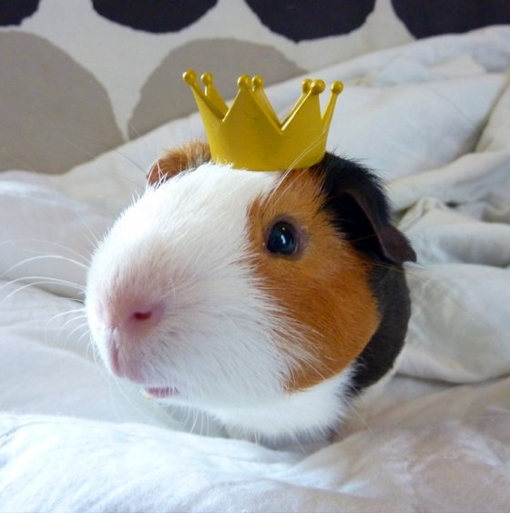
 | Кличка самого дешевого животного

 | Кличка самого дорогого животного

5. | Кого-нибудь из грузунов…

 | Кличка любого из отдела "Грызуны"

 | Кличка любого Кота

6. | Любые 2 своих примера на использование функции ИНДЕКС и ПОИСКПОЗ

 | 1. Примеры не должны быть полностью аналогичны представленным.
 | 2. Должна быть придумана своя таблица.

